Sheet1
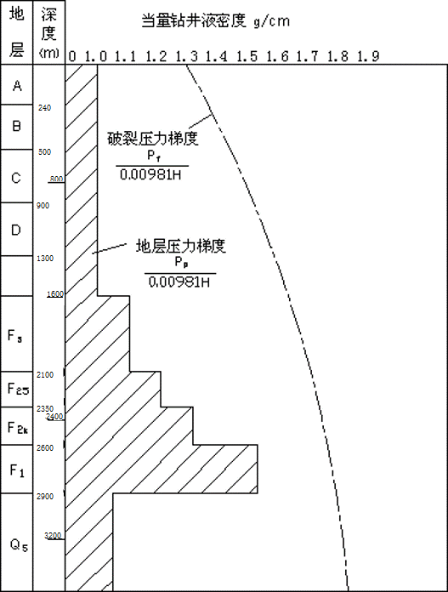
地层压力梯度的当量钻井液密度由1.00g/cm3变为1.10g/cm3；井深按以下取值：
H=2000 + [（班号-1）×32 + 学号的后二位数字] ×5（m）
学号后二位数重号同学插空取值，储层段为1.05 g/cm3。

